Hoja1
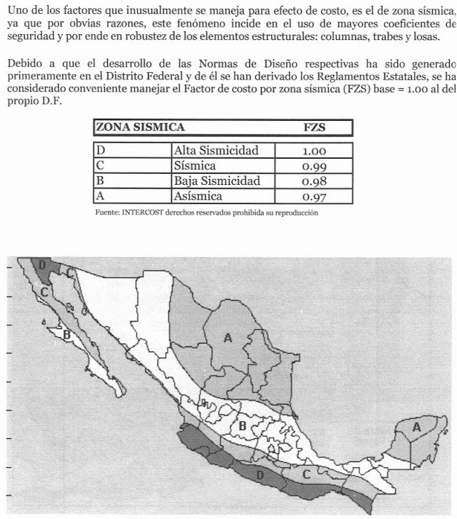
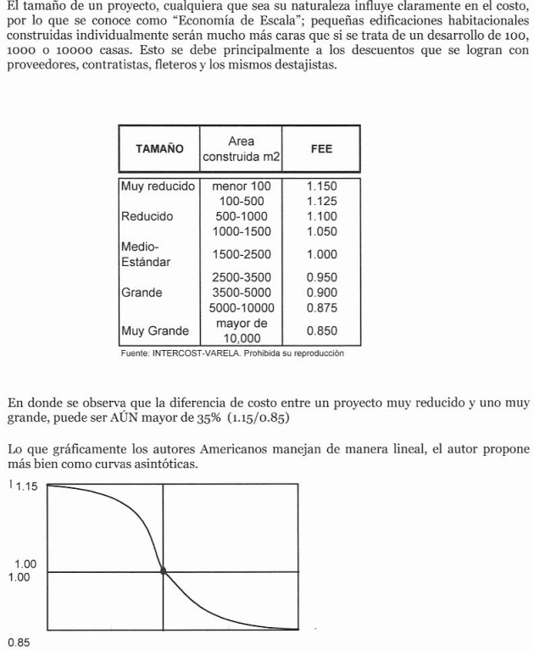
 | FACTORES
 | INTERCIUDAD | SISMICIDAD | ECONOMIA A ESCALA | RESULTANTE
CD MEXICO | 0.897 | 0.98 | 1.00 | 0.87906

VRN | $26,813.28

VRN AGUASCALIENTES | $23,570.48

 | FACTORES
 | INTERCIUDAD | SISMICIDAD | FACTOR DE SUPERFICIE | RESULTANTE
CD MEXICO | 0.8899900892 | 1.0309278351 | 0.96 | 0.88466162128

VRN CD MEXICO | $13,650.00
VRN MANZANILLO | $12,075.63

FACTOR INTERCIUDAD MERIDA-MANZANILLO |  |  | 0.8899900892
FACT. MANZANILLO | 0.898
FACT. MERIDA | 1.009

FACTOR SISMICO |  |  | 1.0309278351
FACT. MANZANILLO | 1
FACT. MERIDA | 0.97

FACTOR DE SUPERFICIE |  | 0.964192504
FACT. MANZANILLO | 200
FACT. MERIDA | 240

